상품제안서
[풀컬러]코르크 코스터 11종 컵받침 주문제작 | 상품코드: F18000

 |  |  |  |  |  |  | 02-412-0044 | www.easy1.co.kr
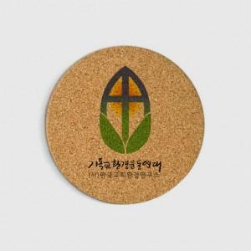

【상세/제작정보】

【인쇄/포장옵션】 | 풀칼라 / OPP(비닐)

【공급단가】 | 수량 | 500~ | 1,000~ | 3,000~ | 5,000~ | 10,000~
*VAT별도 | C955 | 1,280원 | 1,240원 | 1,190원 | 1,150원 | 1,100원

【상품 URL】 | https://easy1.co.kr:443/src/goods_detail.php?gdno=18000

